chapter1
GPU Architecture
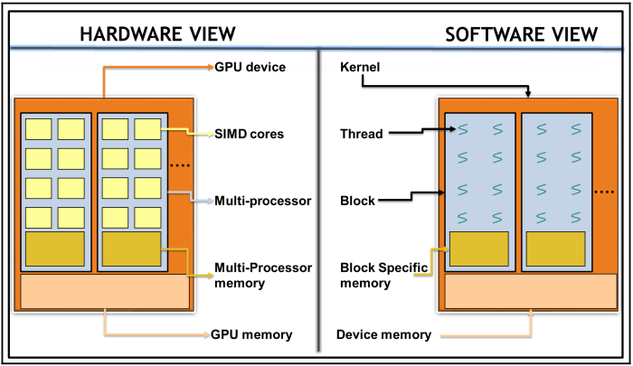

 | CUDA Threads | Execute on a CUDA core
 |  | extremely lightweight
 |  | fast context switching
 |  | Each CUDA thread must execute the same kernel and work independently

 | CUDA block | CUDA threads are grouped together into a CUDA block
 |  | CUDA blocks execute on a single Streaming Multiprocessor (SM)
 |  | all of the threads within one block can only execute on cores in one SM
 |  | Each GPU may have one or more SM
 |  | the user needs to divide the parallel computation into blocks and threads

 | GRID/kernel | CUDA blocks are grouped together into a CUDA GRID
 |  | A CUDA GRID is then executed on the device

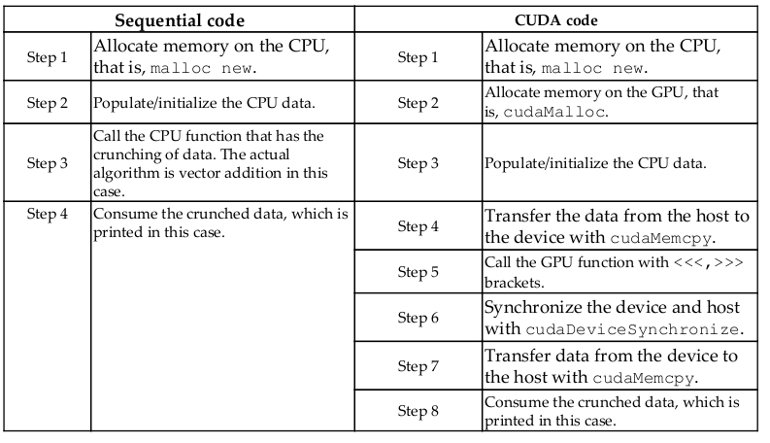

 |  | Streaming Multiprocessor (SM)

Chap2_MemoryManagement
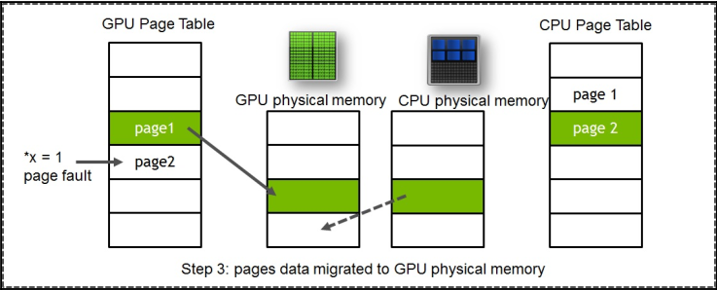
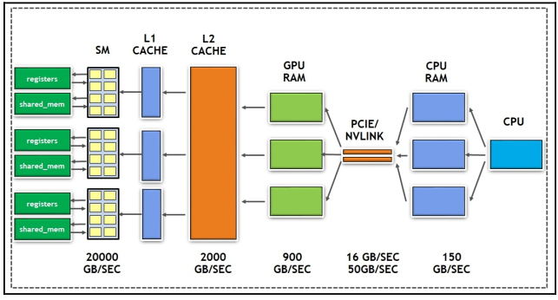

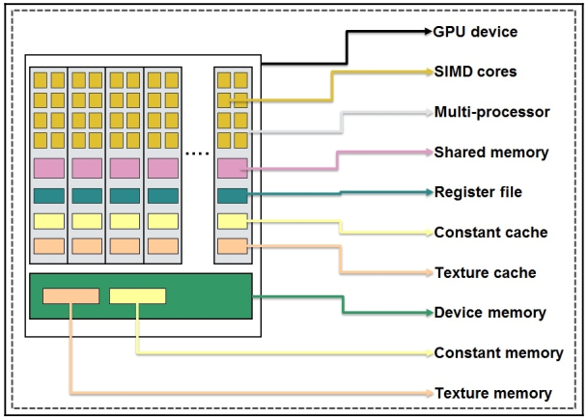

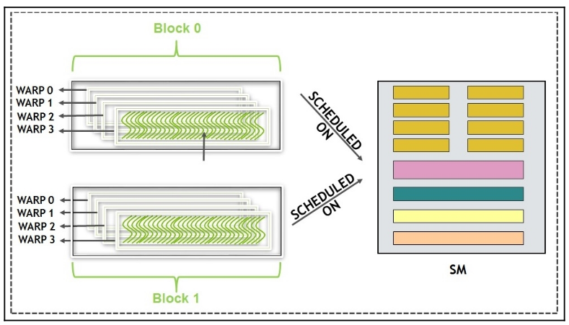

 | Warp là gì? -> Warp là unit thread, được thực thi trong SM (Streaming Multiprocessor) -> Block sau khi được assign vào SM, sẽ được chia nhỏ thành 32-thread, hay được gọi là một Warp -> Ex: 2 blocks được assign vào SM, mỗi block có 128 threads, vậy số warp trong mỗi block sẽ là 128/32 = 4 warps, tổng trong SM có 8 warps -> Mỗi warp có 32 thread, các thread này có threadIdx liên tiếp nhau -> warps are never created across blocks -> Nếu 1 block có ít hơn 32 threads thì vẫn excute cả 32 thread nhưng sẽ ignore những thread phía sau → Các thread trong cùng 1 block có chung share memory, có thể giao tiếp được với nhau

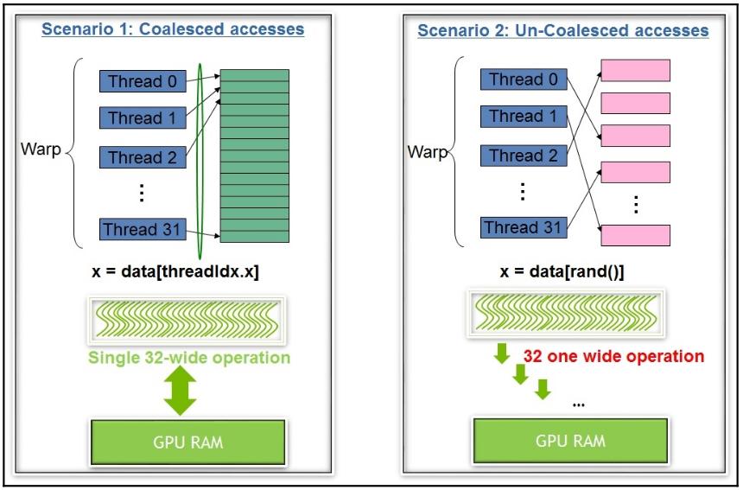

 | Giải thích Coalesced Accesses và UnCoalesced Accesses? Tại sao Coalesced tốt hơn?

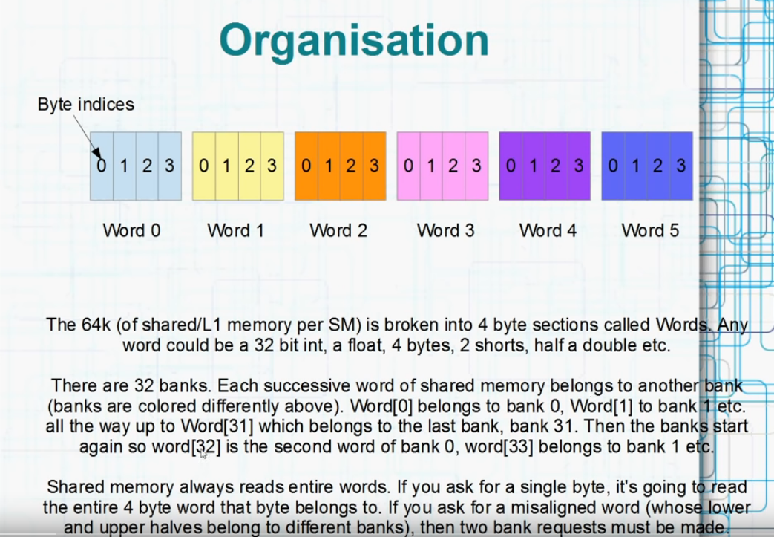

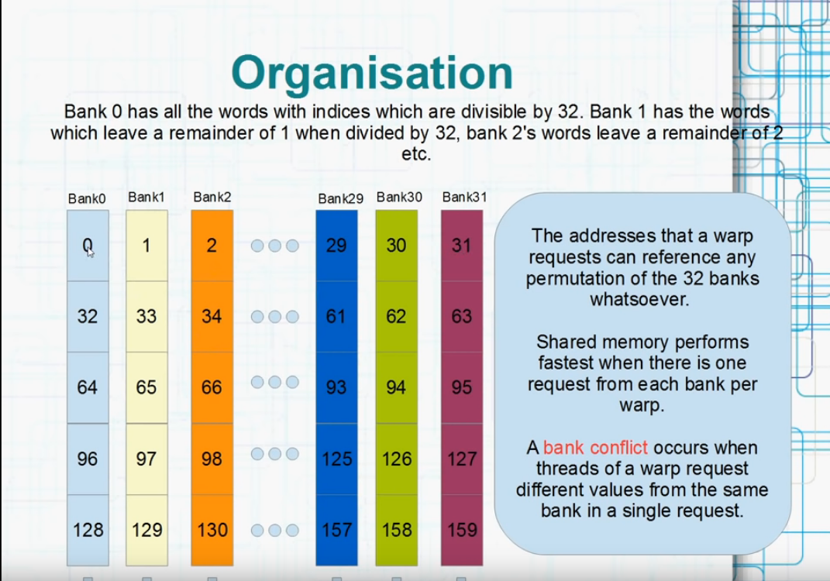
 | Share memory nhanh nhất khi chỉ có 1 request từ mỗi bank trên 1 warp
 | Bank conflict xảy ra khi các threads trogn 1 warp request đến các giá trị khác nhau trên cùng 1 bank trong 1 lần request → diferent values ở đây nghĩa là giá trị thuộc ô nhớ khác trên cùng 1 bank (để ý cách đánh số tên của bank từ 0-31 và lặp lại) → ví dụ: có 2 thread trogn cùng 1 warp, 1 thread trỏ đến ô nhớ 32 thuộc bank 0, thread còn lại trỏ đến ô nhớ 96 cũng thuộc bank 0, bank conflict xảy ra
 | Nếu tất cả các thread trong cùng 1 warp cùng trỏ đến chính xác 1 ô nhớ → broadcast → giá trị được đọc 1 lần từ share memory và sau đó broadcast lại cho các thread
 | Nếu chỉ một vài thread trong cùng 1 warp cùng trỏ đến 1 ô nhớ → multicast → trường hợp nhỏ của broadcast

Unified Memory

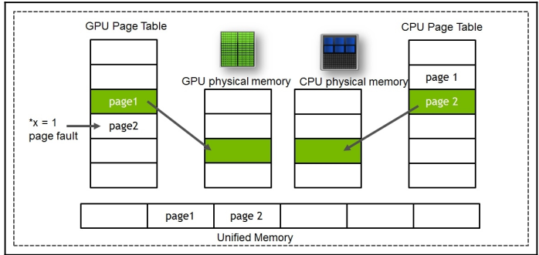

 | Unified Memory là vùng nhớ mà cả GPU và CPU có thể truy cập được
 | cudaMallocManaged() → hàm dùng để khai báo vùng nhớ trên UM
 | Tuy nhiên, cách khai báo này là kiểu first-touch basis Tức là nếu GPU chạm được đến biến này trước thì biến sẽ được khai báo trên vùng nhớ của GPU, tương tự với CPU Điều này khiến xảy ra vấn đề, nếu biến được khai báo trên vùng CPU, thì hàm thực thi trên GPU (hàm mà cần truy cập vào biến đó để thực thi) sẽ tốn thời gian rất nhiều do phải mò sang tận vùng nhớ của CPU để kéo về tính toán.
 | Như vậy, để tối ưu tốc độ thì tốt nhất biến nên được khai báo theo kiểu UM, nhưng trên vùng nhớ của GPU
 | 3 hình bên cạnh thể hiện các bước để tối ưu UM
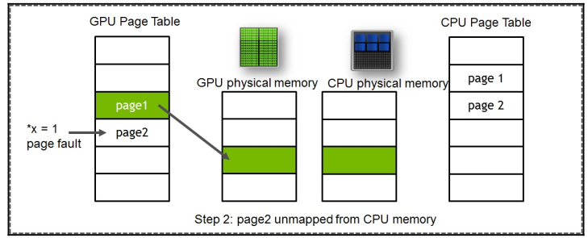
 | 1. First, we need to allocate new pages on the GPU and CPU (first-touch basis). If the page is not present and mapped to another, a device page table page fault occurs. When *x, which resides in page 2, is accessed in the GPU that is currently mapped to CPU memory, it gets a page fault. Take a look at the following Diagram:
 | 2. In the next step, the old page on the CPU is unmapped, as shown in the following diagram:
 | 3. Next, the data is copied from the CPU to the GPU, as shown in the following Diagram:

